③視点および被害レベル【必須】
必須 |  |  |  | PHASE FREE AWARD 2024 事業部門 応募シート |  |  |  |  |  |  |  |  |  |  |  |  | 受付No. | 0
■タイトル（プロダクト、サービス、ファシリティ名） |  |  |  |  |  |  |  |  |  |  | ■カテゴリー |  |  | ■サブカテゴリー
0 |  |  |  |  |  |  |  |  |  |  | 0 |  |  | 0
■サブタイトル（６０字以内）
0

■対応可能なプロブレム（ハザード）の種類
応募対象が対応可能なハザードを選択し「●」を記入してください。その他を選択した場合は、具体的な内容を記載してください。（複数選択可）
自然由来 |  |  |  |  |  |  |  |  |  |  |  | 人的由来 |  |  |  |  |  | その他
地震 |  | 津波・洪水 | 火山噴火 |  | 台風・竜巻 |  | 雷 | 熱波・寒波 |  | 病原体 |  | 交通 | エネルギー |  | 武器・兵器 |  | 情報
 |  |  |  |  |  |  |  |  |  |  |  |  |  |  |  |  |  | (具体的に記載してください）

■利用可能なタイミング
応募対象が利用可能なタイミングを以下の日常時と非常時の５つのフェーズから選択し「●」を記入してください。（複数選択可）

 |  |  |  |  |  |  |  | 日常時の生活に役立つ。

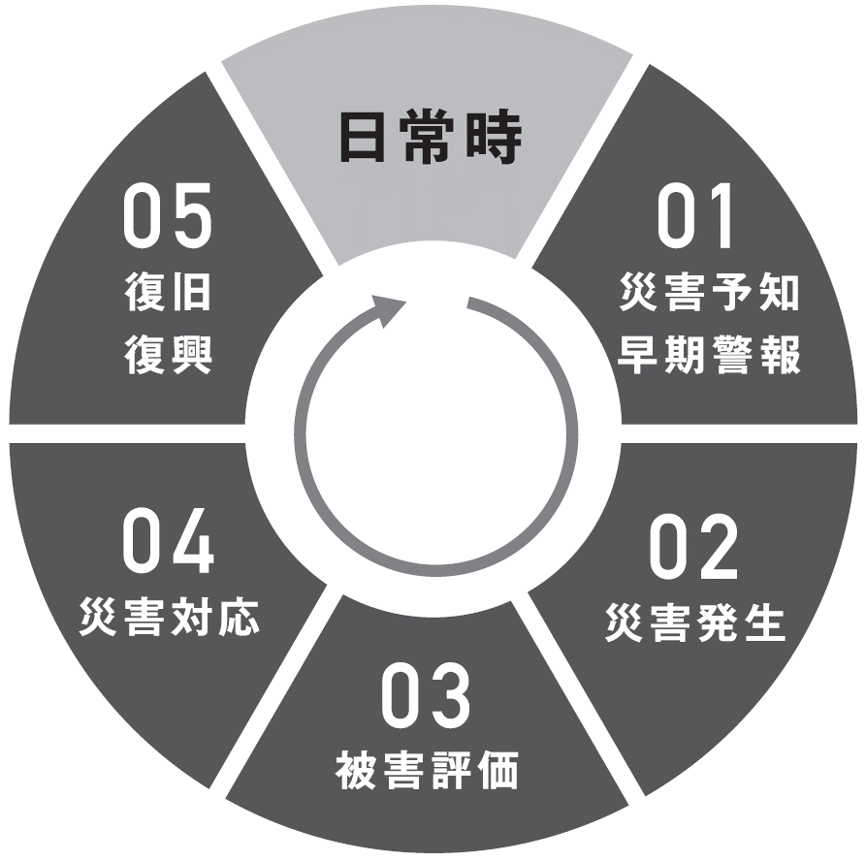
 |  |  | 地域や社会が日常に戻るまでの期間。主にライフラインなどの停止期間の避難生活に役立つ。 |  |  |  |  |  |  |  |  |  | 自然の変化や予報・注意報などによって、迫り来る危機（ハザード）を察知するのに役立つ。

 |  |  | 被害者の救命・救助・救援活動と、２次災害の防災に役立つ。 |  |  |  |  |  |  |  |  |  | 危機が突発的に発生し、人的・物的・経済的被害を防ぐまたは軽減するのに役立つ。

 |  |  |  |  |  |  |  | 緊急時の対応を迅速・適切に行うために、被害の程度を評価・把握するのに役立つ。

■対応可能な被害のレベル
応募対象が対応可能だと考えられる被害のレベル・規模を選択し「●」を記入してください。（複数選択可）

 | 出来事 |  | 事故 |  |  | 小事件 |  | 緊急事態 |  |  | 危機 |  | 災害 |  |  | 参事 |  | 大惨事
 | Event |  | Accident |  |  | Incident |  | Emergency |  |  | Crisis |  | Disaster |  |  | Calamity |  | Catastrophe
 | いつもとは違う重要な出来事 |  | 不慮の人的被害・器物損壊をもたらす災難 |  |  | 重大事件に発展する危険性を持つ出来事 |  | 緊急対応を要する不意の危険な状況 |  |  | より深刻になることを避けるため緊急対応を要する状況 |  | 生命・財産などに損害があり苦痛を感じる状況 |  |  | 多大の苦しみや悲しみをもたらす災害や不幸 |  | 個人・集団に悲惨な結末をもたらす破滅的な状況

 |  |  |  |  |  |  |  |  | ― ３／５ ― |  |  |  |  |  |  |  |  |  | ©PHASE FREE AWARD

